Estadísticas
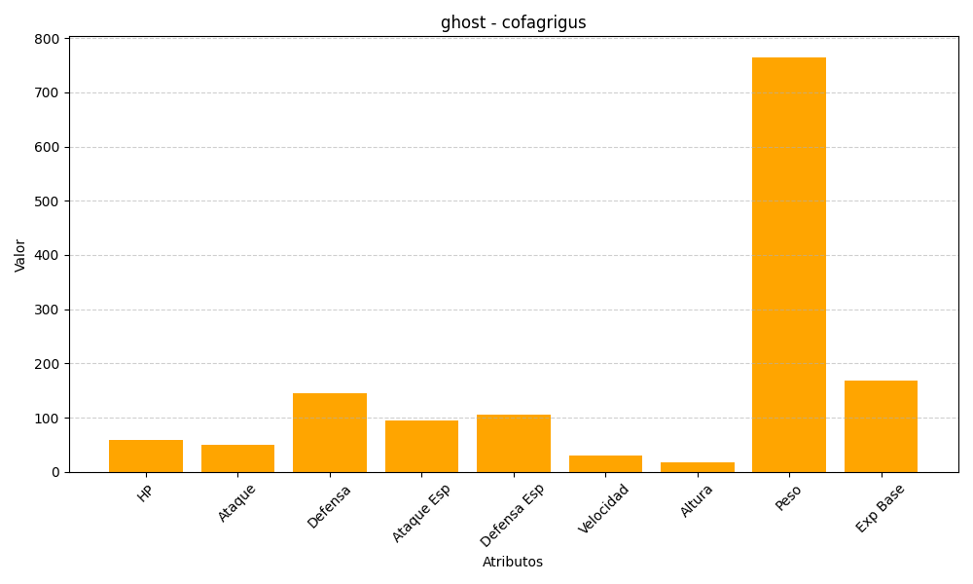
ID | Nombre | Tipo | HP | Ataque | Defensa | Ataque Especial | Defensa Especial | Velocidad | Altura | Peso | Experiencia Base
563 | cofagrigus | ghost | 58 | 50 | 145 | 95 | 105 | 30 | 17 | 765 | 169

